상품제안서
스위스와그너 플레인머니클립+프레스티지볼펜 리필 2종세트 | 상품코드: F14235

 |  |  |  |  |  |  | 02-412-0044 | www.easy1.co.kr
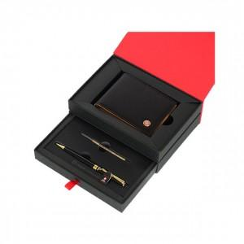

【상세/제작정보】

【인쇄/포장옵션】 | 레이저, 불박 / 포장지포장

【공급단가】 | 수량 | 20~ | 50~ | 100~ | 500~ | 1,000~
*VAT별도 | 단가 | 36,400원 | 35,100원 | 33,800원 | 32,500원 | 31,200원

【상품 URL】 | https://dev.easy1.co.kr:443/src/goods_detail.php?gdno=14235

